1
天津瑞胜特模具科技有限公司 |  |  | （回信用） |  | 天津瑞胜特模具科技有限公司 |  |  |  |  |  |  |  | 贵处决裁
决 裁 | 检讨 | 承认 | 模具制作 （修理，设变） |  |  |  |  |  |  |  |  |  | 决裁 | 检讨 | 承认

 | 2024-08-01
车 种 |  | 品 名 | 品号 | 材质 | 收缩率 | CARITY | 产品尺寸 |  |  | TON |  | 外观式样 | 客户 | 北京光华荣昌
G3 |  | 手动左侧大罩壳 |  | * | * |  |  |  |  | * |  | * | 数量EA | 单价(¥) | 金额(¥)
 |  |  |  |  | 部品名 | 材质 | L | W | H | 重量/KG |  | ¥/KG
作业 内容 | 模具类型 |  | 制作日程 |  | 模架 | S50C |  |  |  | 0 | 0 |  |  | - | -
 | 注塑模具 |  | 10天 |  | 上面板 | S50C |  |  |  | 0 |  |  |  | - | -
 |  |  |  |  | 流道板 | S50C |  |  |  | 0 |  |  |  | - | -
 |  |  |  |  | 流道套 | 738 |  |  |  | 0 |  |  |  |  | -
 |  |  |  |  | 镶件 | 718 |  |  |  | 0 |  |  |  | - | 180.00
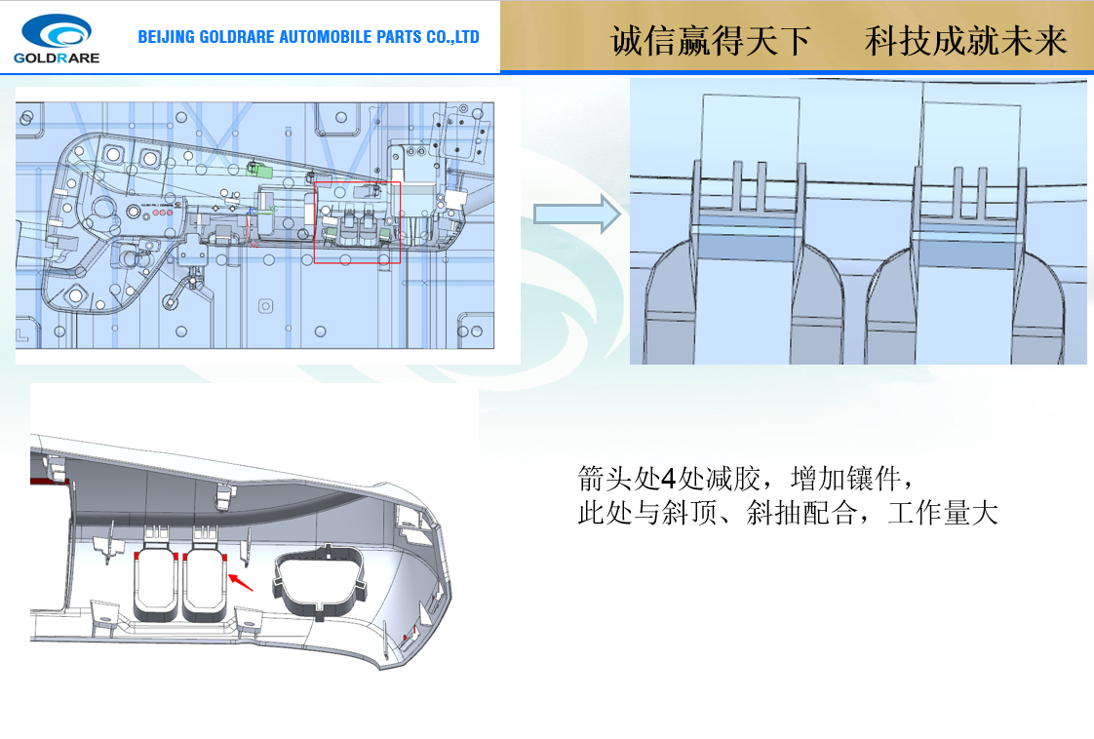
 |  |  |  |  | 标准件(STD)
 |  |  |  |  | 紫铜(CU)
 |  |  |  |  | 石墨 |  |  |  |  |  |  |  |  | -
 |  |  |  |  | （热流道HOT）
 |  |  |  |  | 合计： |  |  |  |  |  |  |  |  |  | 180.00
 |  |  |  |  | 机种 | 凭率 | 工数 |  | 金额(RMB) |  |  | 机种 | 凭率 | 工数 | 金额(RMB)
 |  |  |  |  | 设计 (설계) | 100 | 8 |  | 800.00 |  |  | 深孔钻 （건드릴) | 200 |  | -
 |  |  |  |  | 编程 (CAM/프로그램) | 100 | 8 |  | 800.00 |  |  | 拆装 (조립,분해) | 80 | 6 | 480.00
 |  |  |  |  | 车床 (선반) | 100 |  |  | - |  |  | 抛光 (사상) | 80 | 4 | 320.00
 |  |  |  |  | CNC车床 (선반) | 100 |  |  | - |  |  | 抛光镜面 (경면사상) | 100 | 4 | 400.00
 |  |  |  |  | 一般铣床(범용밀링) | 100 |  |  | - |  |  | 焊接AL(용접)
 |  |  |  |  | 卧铣床 (5호밀링) |  |  |  | - |  |  | 激光焊 (레이저용접) |  |  | 400.00
 |  |  |  |  | 放电(小) (방전) | 100 | 10 |  | 1,000.00 |  |  | 表面处理
 |  |  |  |  | 放电(大) (방전) | 200 |  |  | - |  |  | 线切割W/C（快丝） | 100 | 10 | 1,000.00
 |  |  |  |  | 研磨 (연마) | 90 |  |  | - |  |  | 线切割W/C（慢丝） | 200 | 0 | -
 |  |  |  |  | 研磨(平面) (연마) | 100 |  |  | - |  |  | T/0 (시험비) | 800
 |  |  |  |  | 摇臂钻床 (레디알) | 80 |  |  | - |  |  | 出厂 (출장비)
 |  |  |  |  | 电极NC加工(전극가공) | 200 | 6 |  | 1,200.00 |  |  | 热处理 (열처리) |  |  | -
 |  |  |  |  | CNC（高速铣)（고속기） | 200 |  |  | - |  |  | 部件组装 （부품조립) | 80 |  | -
 |  |  |  |  | CNC（铣床） （CNC） | 150 | 6 |  | 900.00 |  |  | 研配 (전체습합) | 80 | 20 | 1,600.00
 |  |  |  |  | 雕刻 (조각)[CNC] | 120 |  |  | - |  |  | 运送费
 |  |  |  |  | 合计： |  |  |  | 4,700.00 |  |  | 合计： |  |  | 4,200.00
 |  |  |  |  | 项目
 |  |  |  |  | 直接材料费(A) |  |  | 180.00 |  |  |  | ● 备注:以上金额用人民币计算,签合同时协议交货期 （含13%税） ● 皮纹[EMBO] 试用 上模(下模) 材质 变更 - 报价重新检讨必要
 |  |  |  |  | 加工费(B) |  |  | 8,900.00
 |  |  |  |  | 制造原价(A+B) |  |  | 9,080.00
 |  |  |  |  | 一般管理费(10%)(C) |  |  | 908.00
 |  |  |  |  | 允许利益(10%)(A+B+C) |  |  | 998.80
 |  |  |  |  | 合计(RMB)： |  | 见绩价 |  | 10,986.80
备注：报价有效期7天（不包含皮纹费用） |  |  |  |  |  |  | 检讨价
 |  |  |  |  |  |  | 决定价

